GIC_3.2026
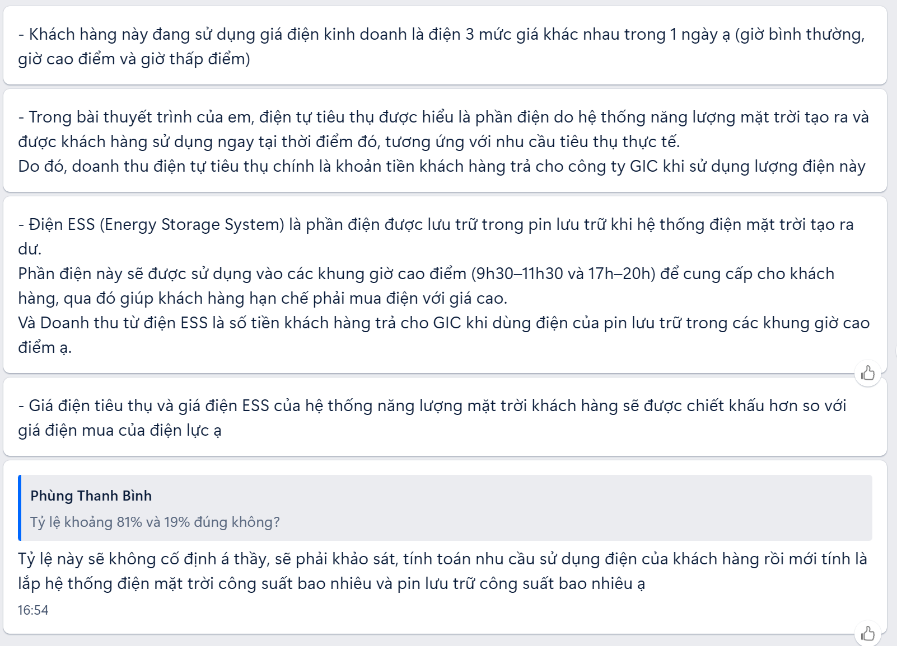
DỰ ÁN ĐẦU TƯ HỆ THỐNG ĐIỆN MẶT TRỜI TỰ TIÊU THỤ - GIC
(Theo đúng bản báo cáo của công ty với sinh viên UEH)

THÔNG SỐ DỰ ÁN
Thông số cơ bản |  |  |  | Giá bán điện của EVN
Chi phí đầu tư (chưa gồm VAT) | 768 | triệu đồng |  | Áp từ 22 kV trở lên
Khấu hao | 3 | năm |  | Giờ bình thường |  |  | 2887 | đồng/kWh
Nguồn vốn đầu tư: |  | triệu đồng |  | Giờ thấp điểm |  |  | 1609 | đồng/kWh
Vốn chủ sở hữu | 768 | triệu đồng |  | Giờ cao điểm |  |  | 5025 | đồng/kWh
Chi phí vốn chủ sở hữu | 8% | /năm |  | Áp từ 6kV đến dưới 22 kV
Thời gian sử dụng hệ thống tối thiểu | 20 | năm |  | Giờ bình thường |  |  | 3108 | đồng/kWh
Thời gian còn lại của hợp đồng mua bán điện |  |  |  | Giờ thấp điểm |  |  | 1829 | đồng/kWh
Giá điện bình quân khách hàng đang sử dụng của EVN |  |  |  | Giờ cao điểm |  |  | 5202 | đồng/kWh
Giờ bình thường | 3501 | đồng/kWh |  | Áp dưới 6kV
Giờ cao điểm | 5422 | đồng/kWh |  | Giờ bình thường |  |  | 3152 | đồng/kWh
Chiết khấu cho khách hàng |  |  |  | Giờ thấp điểm |  |  | 1918 | đồng/kWh
Chiết khấu 3 năm đầu | 10% |  |  | Giờ cao điểm |  |  | 5422 | đồng/kWh
Chiêt khấu 3 năm tiếp theo | 25%
Chiêt khấu 3 năm tiếp theo | 45%
Chiêt khấu 3 năm tiếp theo | 55%
Tmax bình quân 1 năm | 1350 | giờ
Tỷ lệ suy giảm công suất năm đầu | 1%
Tỷ lệ suy giảm công suất các năm tiếp theo | 0.55%
Mức tiêu thụ tối thiểu | 90%
Tỷ lệ tăng giá điện bình quân hàng năm của EVN | 3%
Tốc độ trượt giá hàng năm | 3%
Chi phí bảo trì/bảo dưỡng hàng năm | 10% | doanh thu điện
Chi phí bảo hiểm tài sản | 0.10% | giá trị đầu tư hệ thống

PHÂN TÍCH
Chỉ số giá
Năm | 1 | 2 | 3 | 4 | 5 | 6 | 7 | 8 | 9 | 10 | 11 | 12
Chỉ số tăng giá điện | 1.03 | 1.06 | 1.09 | 1.13 | 1.16 | 1.19 | 1.23 | 1.27 | 1.30 | 1.34 | 1.38 | 1.43
Chiết khấu giá bán điện | 0.90 | 0.90 | 0.90 | 0.75 | 0.75 | 0.75 | 0.55 | 0.55 | 0.55 | 0.45 | 0.45 | 0.45
Chỉ số công suất phát điện | 0.99 | 0.98 | 0.98 | 0.97 | 0.97 | 0.96 | 0.96 | 0.95 | 0.95 | 0.94 | 0.94 | 0.93

Sản lượng điện (kWh)
Năm | 1 | 2 | 3 | 4 | 5 | 6 | 7 | 8 | 9 | 10 | 11 | 12
Sản lượng điện sản xuất (kWh) | 89802 | 89308 | 88817 | 88328 | 87843 | 87359 | 86879 | 86401 | 85926 | 85453 | 84983 | 84516
Sản lượng điện tự tiêu thụ | 72900 | 72499 | 72100 | 71704 | 71309 | 70917 | 70527 | 70139 | 69753 | 69370 | 68988 | 68609
Sản lượng ESS tiêu thụ | 16902 | 16809 | 16717 | 16625 | 16533 | 16442 | 16352 | 16262 | 16172 | 16084 | 15995 | 15907

Giá bán và doanh thu bán điện (Đồng/Triệu đồng)
Năm | 1 | 2 | 3 | 4 | 5 | 6 | 7 | 8 | 9 | 10 | 11 | 12
Giá bán điện tự tiêu thụ | 3501 | 3606 | 3714 | 3826 | 3940 | 4059 | 4180 | 4306 | 4435 | 4568 | 4705 | 4846
Giá bán điện EES tiêu thụ | 5422 | 5585 | 5752 | 5925 | 6103 | 6286 | 6474 | 6668 | 6868 | 7074 | 7287 | 7505
Doanh thu bán điện tự tiêu thụ | 230 | 235 | 241 | 206 | 211 | 216 | 162 | 166 | 170 | 143 | 146 | 150
Doanh thu bán điện ESS tiêu thụ | 82 | 84 | 87 | 74 | 76 | 78 | 58 | 60 | 61 | 51 | 52 | 54
Tổng doanh thu bán điện | 312 | 320 | 328 | 280 | 286 | 293 | 220 | 226 | 231 | 194 | 199 | 203

Kết quả kinh doanh của dự án (Báo cáo thu nhập, Triệu đồng)
Năm | 1 | 2 | 3 | 4 | 5 | 6 | 7 | 8 | 9 | 10 | 11 | 12
Doanh thu | 312 | 320 | 328 | 280 | 286 | 293 | 220 | 226 | 231 | 194 | 199 | 203
Chi phí bảo trì/bảo dưỡng | 31 | 32 | 33 | 28 | 29 | 29 | 22 | 23 | 23 | 19 | 20 | 20
Chi phí bảo hiểm tài sản | 0.77 | 0.77 | 0.77 | 0.77 | 0.77 | 0.77 | 0.77 | 0.77 | 0.77 | 0.77 | 0.77 | 0.77
Tổng chi phí | 32 | 33 | 34 | 29 | 29 | 30 | 23 | 23 | 24 | 20 | 21 | 21
EBITDA | 280 | 287 | 294 | 251 | 257 | 263 | 198 | 202 | 207 | 174 | 178 | 182
Khấu hao | 256 | 256 | 256
Chi phí lãi vay | 0 | 0 | 0 | 0 | 0 | 0 | 0 | 0 | 0 | 0 | 0 | 0
EBT | 24 | 31 | 38 | 251 | 257 | 263 | 198 | 202 | 207 | 174 | 178 | 182
Thuế TNDN | 5 | 6 | 8 | 50 | 51 | 53 | 40 | 40 | 41 | 35 | 36 | 36
Lợi nhuận sau thuế | 19 | 25 | 30 | 201 | 206 | 211 | 158 | 162 | 166 | 139 | 142 | 146

Dự phóng dòng tiền dự án (Báo cáo ngân lưu EPV, Triệu đồng)
Năm | 1 | 2 | 3 | 4 | 5 | 6 | 7 | 8 | 9 | 10 | 11 | 12
Dòng tiền vào
Doanh thu | 312 | 320 | 328 | 280 | 286 | 293 | 220 | 226 | 231 | 194 | 199 | 203
Dòng tiền ra
Chi phí đầu tư | 768
Trả nợ gốc vay | 0 | 0 | 0 | 0 | 0 | 0 | 0 | 0 | 0 | 0 | 0 | 0
Chi phí vận hành hệ thống | 32 | 33 | 34 | 29 | 29 | 30 | 23 | 23 | 24 | 20 | 21 | 21
Lãi vay | 0 | 0 | 0 | 0 | 0 | 0 | 0 | 0 | 0 | 0 | 0 | 0
Thuế TNDN | 5 | 6 | 8 | 50 | 51 | 53 | 40 | 40 | 41 | 35 | 36 | 36
Tổng | 805 | 39 | 41 | 79 | 81 | 83 | 62 | 64 | 65 | 55 | 56 | 58
Dòng tiền thuần | -493 | 281 | 286 | 201 | 206 | 211 | 158 | 162 | 166 | 139 | 142 | 146
Thừa số chiếu khấu | 1 | 0.93 | 0.86 | 0.79 | 0.74 | 0.68 | 0.63 | 0.58 | 0.54 | 0.50 | 0.46 | 0.43
Dòng tiền thuần sau chiết khấu | -493 | 260 | 246 | 159 | 151 | 143 | 100 | 94 | 90 | 69 | 66 | 63
Dòng tiền lũy kế | -493 | -212 | 75 | 275 | 481 | 692 | 850 | 1012 | 1177 | 1316 | 1459 | 1604
Dòng tiền lũy kế sau chiết khấu | -493 | -233 | 13 | 172 | 323 | 467 | 566 | 661 | 750 | 820 | 886 | 948
NPV | 948
IRR | 37%

Câu hỏi thảo luận:
Hãy tìm ra những điểm 'chưa thích hợp' trong thông số và kết quả phân tích?

